상품제안서
초극세사 스웨이드20*100 스포츠타올 | 상품코드: F08644

 |  |  |  |  |  |  | 02-412-0044 | www.easy1.co.kr
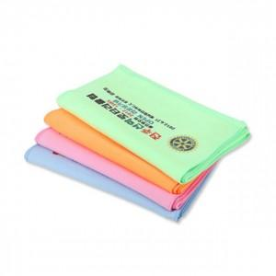 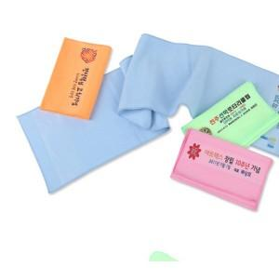

【상세/제작정보】 | .

【인쇄/포장옵션】 | 풀칼라 / OPP(비닐)

【공급단가】 | 수량 | 350~ | 1,000~ | 2,000~ | 3,000~ | 5,000~
*VAT별도 | 단가 | 1,260원 | 1,210원 | 1,170원 | 1,120원 | 1,080원

【상품 URL】 | https://easy1.co.kr:443/src/goods_detail.php?gdno=8644

